Грузовое оборудование
Грузовое оборудование
Код | Номенклатура | Фото | Ед. измерения | Розничная цена Армада 51 | Остаток |  | Средняя рыночная цена
 |  |  |  |  | Кол-во | Сумма
Стропа
207166 | Строп ф 6 мм L- 2 м/п до 500кг/без коуша без документов | 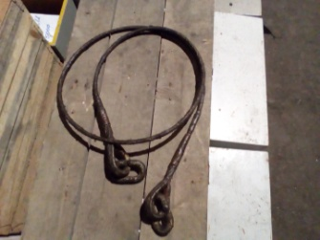 | шт. | 144.90 р. | 60.000 | 8,694.00 р. | 413.00 ₽
207588 | Строп ф 6 мм L- 3,5 м с коуш без документов |  | шт. | 172.50 р. | 5.000 | 862.50 р. | 691.00 ₽
207169 | Строп ф 9 мм L- 2 м/п (с соединениями, коушем) без документов |  | шт. | 416.30 р. | 6.000 | 2,497.80 р. | 809.00 ₽
207164 | Строп ф 5 мм L- 8 м/п с коушем до500кг без документов |  | шт. | 483.00 р. | 8.000 | 3,864.00 р. | не выпускают
207168 | Строп ф 8 мм L- 8 м/п с коушем до500кг без документов |  | шт. | 264.50 р. | 2.000 | 529.00 р. | 1,411.00 ₽
207589 | Строп ф 6 мм L- 12 м с коуш без документов |  | шт. | 690.00 р. | 5.000 | 3,450.00 р. | 1,510.00 ₽
669956 | Строп 1СКП Ф12мм длин. 700мм |  | шт. | 623.30 р. | 2.000 | 1,246.60 р. | не выпускают
207488НО | Строп УСК1- 2,5/2000 |  | шт. | 908.50 р. | 2.000 | 1,817.00 р. | не выпускают
004289НО | Строп УСК1- 2,5/4000 |  | шт. | 1,380.00 р. | 42.000 | 57,960.00 р.
802428 | Строп УСК1-10/2000 |  | шт. | 4,500.00 р. | 1.000 | 4,500.00 р.
207171 | Строп ф 8 мм L- 1,5 м/п с коушем до 500кг без документов |  | шт. | 155.25 р. | 49.000 | 7,607.25 р. | 594.00 ₽
207165 | Строп ф 6 мм L- 8 м/п без документов |  | шт. | 460.00 р. | 3.000 | 1,380.00 р. | 899.00 ₽
207167 | Строп ф 6 мм L- 8 м/п с коуш. (с соед.) до 500кг без документов |  | шт. | 460.00 р. | 20.000 | 9,200.00 р. | 1,108.00 ₽
Итого |  |  |  |  |  | 103,608.15 р.
Разное
201661Н | Гак грузовой 6,3т ч.214-03.154-07 |  | шт. | 900.00 р. | 3.000 | 2,700.00 р. | 1,720.00 ₽
204746Н0 | Планка Треугольная 2,0т ч.214-03.154-02 | 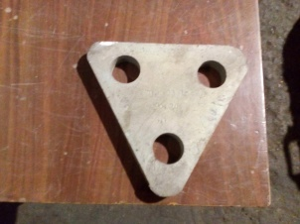 | шт. | 600.00 р. | 1.000 | 600.00 р. | не выпускают
204745 Н0 | Противовес Вертлюжный 1,6т ч.214-03-107 |  | шт. | 3,000.00 р. | 11.000 | 33,000.00 р. | не выпускают
5036 | Таль ТР-3200 рычажн.3,2т Н=1,5м |  | шт. | 9,922.00 р. | 1.000 | 9,922.00 р. | не выпускают
201018 | Вертлюг ПА-0,6тн |  | шт. | 350.00 р. | 3.000 | 350.00 р. | не выпускают
5930 | Таль ТЭ Н=6м 0,25тн электрическая |  | шт. | 40,950.00 р. | 1.000 | 40,950.00 р. | 75,000.00 ₽
204827 | Шкентель ф 13,5мм L- 50м (трос) | 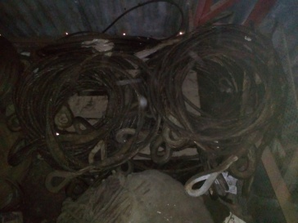 | шт. | 6,250.00 р. | 9.000 | 56,250.00 р.
685233 | Шкентель ф 19мм L- 17м (трос) |  | шт. | 3,240.00 р. | 10.000 | 32,400.00 р.
Итого |  |  |  |  |  | 176,172.00 р.
Канат
601268Н | канат сизалевый 29мм |  | кг | 167 | 415.5 | 69,388.50 р.
601263НО | канат сизалевый 8мм |  | кг | 236 | 26.2 | 6,183.20 р.
601264НО | канат сизалевый 10мм |  | кг | 167 | 228.5 | 38,159.50 р.
601265НО | канат сизалевый 11мм |  | кг | 167 | 168 | 28,056.00 р.
Итого |  |  |  |  |  | 141,787.20 р.
Итого |  |  |  |  |  | 421,567.35 р.

